Hárok1
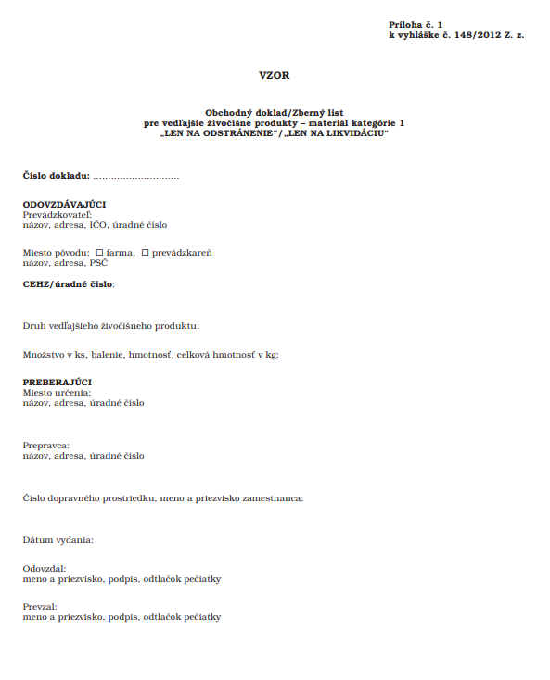
Protokol o odstránení uhynutej zveri (kadaveru)

Objednávateľ: |  |  |  | Poskytovateľ:
Národná diaľničná spoločnosť, a. s.
Dúbravská cesta 14
841 04 Bratislava

Miesto umniestnenia kadáveru: |  |  |  | Odstránenie vykonal za poskytovateľa:
 |  |  | konkrétna komunikácia + staničenie
 | V správe:
 |  |  | konkrétne SSÚR / SSÚD
 | Dátum oznámenia: |  |  | Dátum zberu:

Poučenie:
Potvrdzujem, že všetky služby boli poskytnuté v súlade so zákonom č. 39/2007 Z. z. o veterinárnej starostlivosti v znení neskorších predpisov a v súlade s Nariadením EP a Rady (ES) č. 1069/2009 ktorým sa ustanovujú zdravotné predpisy týkajúce sa vedľajších živočíšnych produktov a odvodených produktov neurčených na ľudskú spotrebu a ktorým sa zrušuje nariadenie (ES) č. 1774/2002 (nariadenie o vedľajších živočíšnych produktoch).

Dátum:
 |  | Podpis a pečiatka poskytovateľa

Informácie o kadavere, jeho zbere, preprave, uložení a odstránení (vyplní poskytovateľ):

Neoddeliteľnou súčasťou tohto protokolu a podmienkou prebratia poskytnutej služby je vykonaná fotodokumentácia opatrená vodoznakom s údajmi: dátum, čas a miesto zberu a Zberný list podľa Prílohy č. 1 Vyhlášky Ministerstva pôdohospodárstva a rozvoja vidieka SR č. 148/2012 Z. z.!

Súhlas s prebratím poskytnutej služby:

Dátum: |  | Podpis a pečiatka objednávateľa

